备注
这里的shader偏图片后期的，不是游戏常见的动态、粒子，光照，贴图，绘制图形等等
本来想着弄基础效果，然后可以叠加（在绘画游戏里），现在觉得很多复杂效果不单纯是基础效果叠加那么简单，所以就都弄了，也方便大家来学习
halftone_comic这个效果比较复杂，很好玩，我本来想着拆开颜色与网点，但发现不太行；到时与明度色相的交互，看看怎么弄，直接在同一页面弄肯定不行，会很乱，不如把尺寸基础属性放最后
很多shader需要控制颜色，那到时需要调整，就写一个调色板

inner_shadow_rimlight |  | 这个比较复杂，内投影+边缘光的组合，中文就叫内投影发光？看看有没有纯粹点的内投影，再看把

Polaroid | 那个圆角相纸实现不了，图像圆角又不够丝滑，到时看看结合一下之前积累的圆角矩形搞一搞 |  |  |  | 然后相纸颜色调整
黑白夹杂彩色，与彩色夹杂黑白差不多，就不重复了
vhs效果可以让豆包等再优化一下
素描效果，简单的就可以，复杂的就报错，TEXTURE_PIXEL_SIZE有时会报错，有时不会，奇怪了；因为在fragment才生效
色彩量化（色调分离）效果，有空可以再研究一下 |  |  | 色彩量化：目标是用更少的颜色尽可能真实地模拟原图，减少文件大小，属于“技术优化”。
两个效果感觉有点像，有空可以再研究 |  |  | 色调分离：目标是创造一种风格化、海报化的艺术效果，属于“艺术处理”。
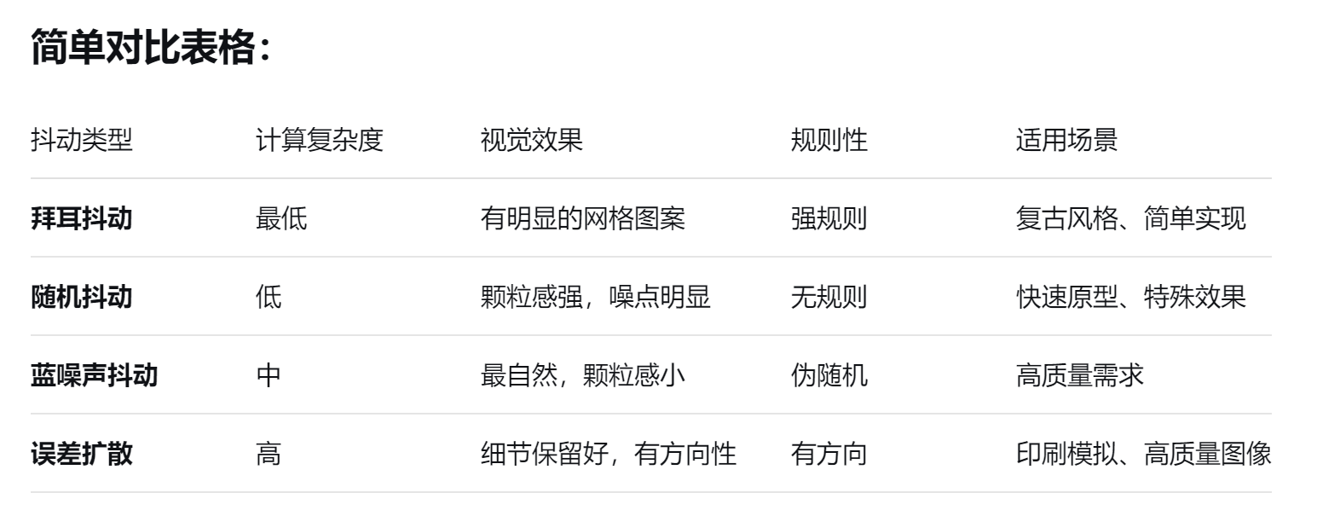
莫比斯手绘风格，有点复杂，有空慢慢研究一下
texture_mapper的shader是边缘检测，与sobel方法可以对比一下，搞个笔记
fake3D，目前是随机摆动，到时我自己写一个顺时针和逆时针，来个开关控制
color_swap，这个我记得小黑盒有类似效果的文章分享，到时可以比对一下
color_blur的lod模糊还挺有意思，不过可能图像太小，不太明显

名字不能完全反馈shader，还望见谅 |  |  |  | kbjwes77 - Shadertoy BETA https://www.shadertoy.com/user/kbjwes77

